Hoja1
DATOS PERSONALES

Nombre Completo | ooooooonnw
Direccion | nkjnknkjn
Telefono | 88787
Correo Electronico | ronaldo@hotmail.com
Mensaje | enljfwkj nwkjen jwkenjk
Fecha de creacion | 2013-09-21 14:47:09

 |  | Nombre | Imagen | Cantidad | Detalle

 |  | PECHUGA DE PAVO COCIDA sachets | 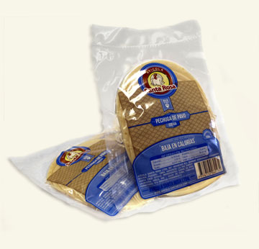 | 7878

